Oppskrift
Pad Thai-biff & Thai Green Curry med nudlerPad Thai-biff & Thai Green Curry med nudler
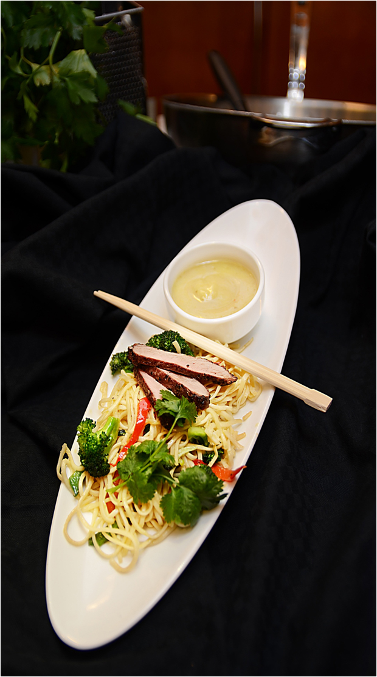

Nudlene tilberedes etter anvisning. Biffstrimlene surres olje. Tilsett hvitløk, vårløk, scampi og wokgrønnsaker. Eggene piskes lett og røres inn. Tilsett de kokte nudlene, utblandet kyllingfond, Green Thai Curry sauce, Sambal Oelek og soyasaus. Toppes med hakkede peanøtter og frisk koriander.Nudlene tilberedes etter anvisning. Biffstrimlene surres olje. Tilsett hvitløk, vårløk, scampi og wokgrønnsaker. Eggene piskes lett og røres inn. Tilsett de kokte nudlene, utblandet kyllingfond, Green Thai Curry sauce, Sambal Oelek og soyasaus. Toppes med hakkede peanøtter og frisk koriander.
Number of servingsNumber of servings | 1
EPDEPD | ProductProduct | Per servingPer serving |  | TotalTotal |  | QtyPerPackQtyPerPack | PackSizePackSize | PackUnitPackUnit | PackagingPackaging | ItemsItems
 | Blue Dragon Eggnudler Blue Dragon Eggnudler | 0.1 | kgkg | 0 | kgkg |  |  |  |  | 0
 | Biffstrimler Biffstrimler |  |  | 0 |  |  |  |  |  | 0
590836590836 | Olivenolje Olivenolje | 0.05 | ll | 0 | ll | 4 | 5 | ll | 4x5l4x5l | 0
 | Hvitløk, finhakket Hvitløk, finhakket |  |  | 0 |  |  |  |  |  | 0
 | Vårløk, hakket Vårløk, hakket |  |  | 0 |  |  |  |  |  | 0
 | Black Tiger Scampispyd RPDTO 41/55 Black Tiger Scampispyd RPDTO 41/55 | 0.05 | kgkg | 0 | kgkg |  |  |  |  | 0
 | Wokgrønnsaker Wokgrønnsaker |  |  | 0 |  |  |  |  |  | 0
 | Egg Egg |  |  | 0 |  |  |  |  |  | 0
964676964676 | Kyllingfond *(Selleri)Kyllingfond *(Selleri) | 0.005 | ll | 0 | ll | 6 | 1 | ll | 6x1l6x1l | 0
 | Vann til utblanding av kyllingfonden Vann til utblanding av kyllingfonden |  |  | 0 |  |  |  |  |  | 0
 | Go-Tan Thai green curry woksaus Go-Tan Thai green curry woksaus | 0.1 | ll | 0 | ll |  |  |  |  | 0
42620364262036 | Sambal Oelek Sambal Oelek | 0.003 | kgkg | 0 | kgkg | 6 | 1 | kgkg | 6x1kg6x1kg | 0
 | Blue Dragon Soya Sauce Blue Dragon Soya Sauce | 0.025 | ll | 0 | ll |  |  |  |  | 0
 | Peanøtter, hakket Peanøtter, hakket |  |  | 0 |  |  |  |  |  | 0
 | Koriander, frisk, hakket Koriander, frisk, hakket |  |  | 0 |  |  |  |  |  | 0

 | * Allergens* Allergens

